Hoja1
 | Nombre del Perito: | LUIS FERNANDO MOYA AGUAYO |  |  |  | Folio No. | 2012-10-10
 | Domicilio: | H AYUNTAMIENTO No. 2
 | Ciudad: | AMACUECA JALISCO |  |  |  | Tel. | 3724240106

AVALÚO PARA TRANSMISIÓN DE DOMINIO CON VALORES CATASTRALES

ANTECEDENTES
Registro de Catastro No. |  | Numero de cuenta | 2170 R | Recaudadora: | 121 | Clave Catastral:

Nombre del Propietario: | AYUNTAMIENTO
Nombre del Solicitante: | H. Ayuntamiento de Amacueca
Domicilio: | AMACUECA, JALISCO.
Fecha del Avalúo: | 2012-11-13
Inmueble que se Valúa: | PLANTA DE TRATAMIENTO
Ubicación del Predio: | AL PONIENTE DE LA POBLACION DE AMACUECA

Régimen de Propiedad: | PUBLICA

CARACTERÍSTICAS URBANAS

 | Clasificación de la Zona: | HABITACIONAL
 | Densidad de Construcción: | 100%
 | Tipo de Construcción Dominante: | ANTIGUAS, SEMIMODERNAS DE UNO Y DOS NIVELES
 | Servicios Municipales: | AGUA, LUZ, DRENAJE, CALLES ADOQUINADAS, TELEFONO, CABLE.

Coeficiente de Utilización: C:U:S: |  |  |  | Coeficiente de Ocupación: C:O:S:

DESCRIPCIÓN GENERAL DEL PREDIO

Medidas y Colindancias del Predio según Levantamiento:

AL NORTE: | 70.00 MTS CON CAMINO A RANCHO VIEJO A AMACUECA

AL SUR : | 70.00 MTS CON RESTO DE LA PROPIEDAD DE DONDE SE SEGREGA ESTA FRACCION

AL ORIENTE : | 70.00 MTS CON RESTO DE LA PROPIEDAD DE DONDE SE SEGREGA ESTA FRACCION

AL PONIENTE: | 70.00 MTS CON CARRETERA GUADALAJARA CIUDAD GUZMAN

Superficie según Escrituras |  | 4900 m² |  | Superficie Total del Terreno |  |  | 4900 m²
 |  |  |  |  | Indiviso
Uso Especifico |  | Habitacional y comercial |  | Vida Remanente Probable
Unidades Rentables |  |  |  | Calidad del Proyecto
Destino Especifico de
las Construcciones:

 | Firma del Perito. |  |  |  | Sello de Autorización.

AVALÚO PARA TRANSMISIÓN DE DOMINIO CON VALORES CATASTRALES

ELEMENTOS DE LA CONSTRUCCIÓN.

A) Obra Negra o Gruesa:
Cimientos: | Probable de Piedra Barza acentado con mortero cal-arena

Estructura: | Dalas, castillos y cerramientos de concreto aramdo

Muros: | De ladrillo de lama recosido de 15 cm.

Bardas: | De Ladrillo de lama y recosido de 15 cm

Entrepisos: | Se suponen de Block de semento - arena

Techos: | Viga de fierro con bobeda de cuña

Azoteas: | Hormigoneada ladrillo de barro y lecheriada

B) Revestimientos y Acabados:
Aplanados: | Mortero de cal-arena amarilla en terminado apalillado

Plafones: | Mortero de cal-arena amarilla en terminado apalillado

Lambrines: | Ceramica comercial de 11*11 en el baño

Pavimentos Pétreos:

Zoclo: | Del mismo material que los pisos
Pintura: | Vinilica

Rec. Especiales:

Escaleras:

C) Carpintería:

D) Instalación Sanitaria: | Bajantes de PVC, tuberia de cobre para agua fierro galbanizado

E) Muebles de Baño: | De porcelana
Muebles de Cocina: | Muebles de cocina

F) Instalación Eléctrica: | Visible

G) Herrería: | Puerta de Fierra estructural

H) Vidriería: | Medio doble transparente

I) Cerrajería: | Puertas, Ventanas, Barandales.

J) Fachada:

K) Inst. Especiales:

 | Firma del Perito. |  |  |  | Sello de Autorización.

AVALÚO PARA TRANSMISIÓN DE DOMINIO CON VALORES CATASTRALES

LOCALIZACIÓN DEL PREDIO Y CROQUIS CON ÁREA CONSTRUIDA


Tramo de Calle, Distancia a Esquina, Calles Transversales y Orientación.

Distancia a la Esquina: |  |  | A la Calle:

AL NORTE : 70.00 MTS CON CAMINO A RANCHO VIEJO A AMACUECA
Superficie Real según Levantamiento: |  | 4900 m²

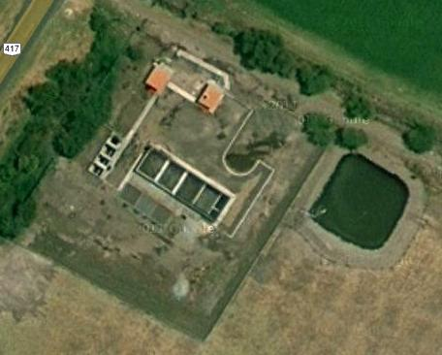

AL PONIENTE: 70.00 MTS CON CARRETERA GUADALAJARA CIUDAD GUZMAN

AL ORIENTE: 70.00 MTS CON RESTO DE LA PROPIEDAD DE DONDE SE SEGREGA ESTA FRACCION

AL SUR: 70.00 MTS CON RESTO DE LA PROPIEDAD DE DONDE SE SEGREGA ESTA FRACCION

CLASIFICACIÓN DE LA CONSTRUCCIÓN
BLOQUE |  | TIPO |  | CALIDAD |  | ESTADO DE CONSERVACIÓN

DESCRIPCIÓN DE LA DISTRIBUCIÓN DEL INMUEBLE
Consta de : | SOLAR URBANO CON CONSTRUCCION PROVISIONAL.

Opinión de Dictamen de Uso de Suelo:

 | Firma del Perito. |  |  |  | Sello de Autorización.

AVALÚO PARA TRANSMISIÓN DE DOMINIO CON VALORES CATASTRALES

Avalúo Físico
A) Del Terreno
 | Valor de Calle para Lote Tipo:
Fracción | Superficie | Valor Unitario | Factor | Motivo |  | Valor Neto | Valor Resultante
 | 4,900.00 | $100.00 | 0.00 | INTEGRO |  | $490,000.00 | $490,000.00
 |  |  |  |  |  | - | -
 |  |  |  |  |  |  | -
 |  |  |  |  |  | - | -
 |  |  |  |  |  | - | -
Total: | 4,900.00 |  |  |  |  | Valor del Terreno Menos valor construccion: | $490,000.00
 |  |  |  |  |  |  | 490,000.00

B) De las Construcciones
Tipo | Superficie | Valor Nuevo Rep. | Edad | Depreciación |  | Valor Neto | Valor Resultante
S.M.M.B. | 80.00 | $1,700.00 |  |  |  |  | $136,000.00
 |  |  |  |  |  |  | $0.00
 |  |  |  |  |  | - | -
 |  |  |  |  |  | - | -
 |  |  |  |  |  | - | -
Total: | 80.00 |  |  |  |  | Valor de la Construcción | $136,000.00
 |  |  |  |  |  |  | 136,000.00

C) Instalaciones Especiales
Tipo | Cantidad | Valor Nuevo Rep. | Edad | Descripción |  | Depreciación | Valor Resultante
COLECTOR | 1 | 1,558,734.67 | 0 |  |  |  | 1,558,734.67
EQUIPAMIENTO DE PLANTA DE TRATAMIENTOS RESIDUALES | 1 | 5,507,611.01 |  |  |  |  | 5,507,611.01
 |  |  |  |  |  |  | -
 |  |  |  |  |  |  | -
 |  |  |  |  |  |  | -
 |  |  |  |  |  | Valor de la Construcción | 7,066,345.68
 |  |  |  |  |  |  | 7,066,345.68

 |  |  |  |  |  |  | $7,692,345.68
SIETE MILLONES SEISCIENTOS NOVENTA Y DOS MIL TRESCIENTOS CUARENTA Y CINCO PESOS 68/100 M.N.
 |  |  |  |  |  | )
Fecha del Avalúo: |  | 12/03/2011

Valor Referido al: |  |  | $
( |  |  |  | )
Valor Referido al: |  |  | $
( |  |  |  | )
(Este dato no tiene validez si carece del sello de valor referido aprobado.)

Observaciones:

 | Firma del Perito |  |  | Sello de Autorización

AVALÚO PARA TRANSMISIÓN DE DOMINIO CON VALORES CATASTRALES

REPORTE FOTOGRÁFICO
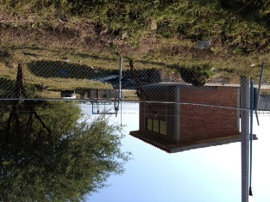
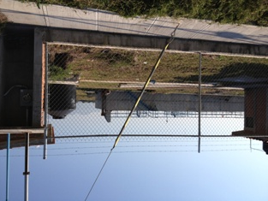

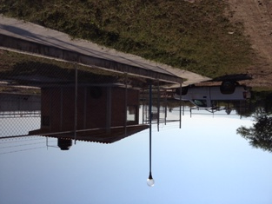

 | Firma del Perito. |  |  |  | Sello de Autorización.

